Sheet1
★ご依頼詳細
参考動画と同じ画角倍率で食事（咀嚼音）動画を撮影して下さい。

【撮影動画詳細】
・食事シーンの撮影素材
・編集（カット等）はしなくて大丈夫です。撮影したそのままの生データで大丈夫です。
・スマホで縦撮影
・口元アップ 外カメラ通常カメラ（参考動画は倍率3倍）
・咀嚼シーンなどはカメラに対し真っ直ぐブレないようにして下さい
・口に入れる前に数秒食べ物を口の前で静止させ見せて下さい
・高画質、高音質が好ましいです。

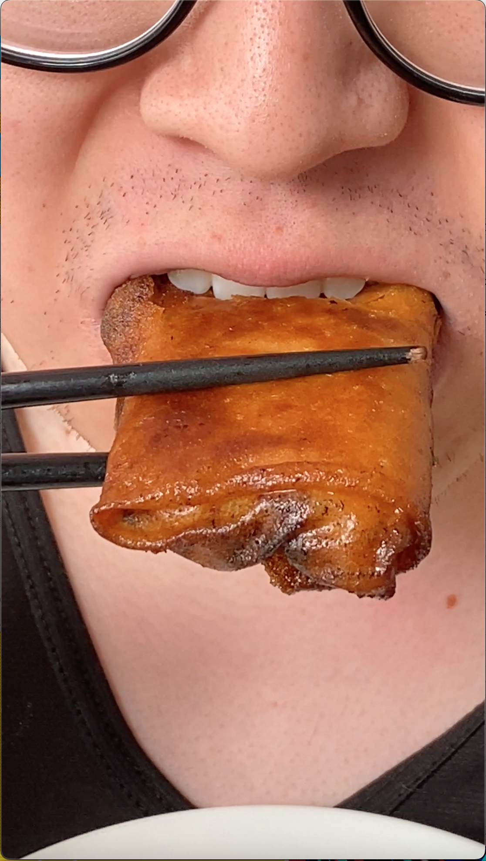
 | ★注意箇所
 |  | ※口に入れるシーン、咀嚼シーンで画面内に目がなるべく入らないようにして下さい

【金額】
固定報酬＋成果報酬
3000円＋(50円×採用本数)

【期間】
ご依頼から4ヶ月間

【備考】
・最低50本は動画お送り下さい(4ヶ月間で）
・お送り頂いた動画は買取可能か審査させて頂きます。
・買取した動画の著作権は譲渡して頂きます。

【流れ】
ご依頼
↓
撮影
↓
トークルームにて都度撮影動画お送り下さい
↓
最後にまとめて成果報酬分をおひねりでお支払い
↓
終了

【ご提案の時記載して頂きたいこと】
・撮影機材（iPhone〇〇等）
・録音機材（イヤホン内蔵マイク、ピンマイク、コンデンサーマイク等）
・１週間で撮影できる見込み本数
・咀嚼音動画、ASMR動画を知っているか、見た事があるか

